关系图
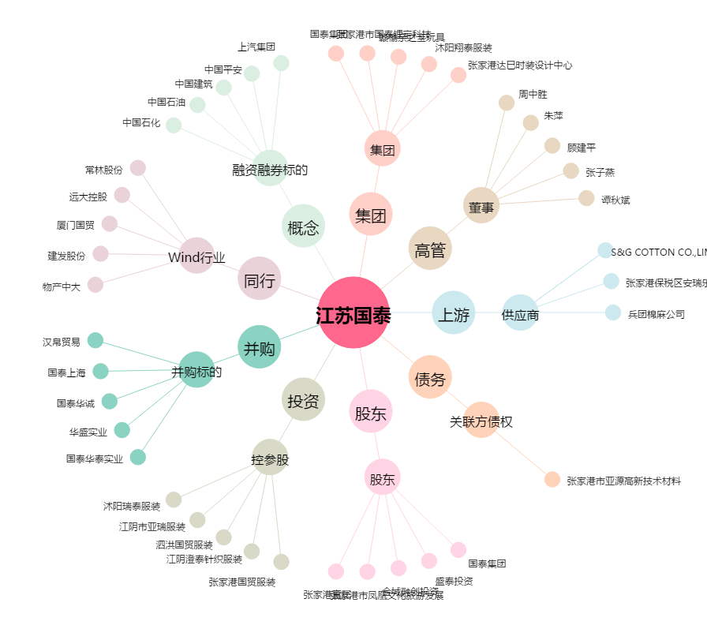
江苏国泰[002091.SZ] - 关系概览图

